入力用
改正建築基準法・改正建築物省エネ法の説明会案内・参加申込書

 | ○主催 秋田県建築行政連絡会議（秋田県、秋田市、横手市、大館市、大仙市及び県内の指定確認検査機関）
 | ○協力 秋田県建築士サポートセンター、由利本荘市、大館北秋田建築士会、
 | 秋田中央建築士会、由利建築士会、仙北建築士会

◆申込先 秋田県建築士サポートセンター
 |  | 〒010-0001 秋田市中通２－３－８ アトリオン５階 （一財）秋田県建築住宅センター内
 | 電子メールアドレス |  | info@akjc.or.jp
 | ＦＡＸ |  | 018-836-7852
 | ※電話番号 |  | 018-836-7851
 | 次の事項を記載又は入力いただき、秋田県建築士サポートセンターまで電子メール又はＦＡＸでお申し込みください。

1 | 参加会場
 | 参加する説明会の参加希望の欄に○をつけてください。
 | 申込期限は、由利本荘市会場及び県北会場が２月２１日（金）、県南会場及び秋田市会場が ２月２８日（金）までです。
 | 参加希望 | 会場名等 | 日時、施設名
 |  | 由利本荘市会場 | 令和７年２月２７日（木）午後１時30分～午後４時30分予定
 |  | （由利本荘市） | 由利本荘総合防災公園ナイスアリーナ 会議室
 |  | 定員：80名 | 〒015-0013 秋田県由利本荘市石脇田尻野18
 |  | 県北会場 | 令和７年２月２８日（金）午後１時30分～午後４時30分予定
 |  | （大館市） | 大館市比内公民館 ２階 第９研修室※１
 |  | 定員：80名 | 〒018-5701 大館市比内町扇田字庚申岱８
 |  | 県南会場 | 令和７年３月５日（水）午後１時30分～午後４時30分予定
 |  | （大仙市） | 大曲地域職業訓練センター ２階 講義会議室※２
 |  | 定員：80名 | 〒014-0046 大仙市大曲田町３－１
 |  | 秋田市会場 | 令和７年３月６日（木）午後１時30分～午後４時30分予定
 |  | （秋田市） | 北部市民サービスセンター キタスカ 地域文化ホール※３
 |  | 定員：100名 | 〒011-0945 秋田市土崎港西５丁目３番１号

2 | 参加者氏名等
 | お名前及び会社名等について記載または入力をお願いします。
 | お名前
 | 会社名又は団体名
 | 連絡先 | 電話番号
 |  | 電子メール
 | 建築士会員（会員の方は○をつけてください）
 | ※この講習は、建築士会CPD認定講習です。

3 | 当日の資料（ご留意ください）
 | ・説明会では、国土交通省ＨＰに掲載されている資料を「【建築基準法】申請・審査マニュアル（ダイジェスト版）（2024年11月 第３版）」用いて説明を行います。
 | 古い資料（第１版又は第２版）でも支障なく受講できますので、資料を持参ください。
 | ・お手元に資料がない方は、お手数をおかけしますが国土交通省ＨＰから資料のダウンロードをお願いいたします。

 | ○国土交通省ホームページアドレス
 | https://www.mlit.go.jp/jutakukentiku/house/04.html

 | 《参考》 | 説明会の次第
 | １ 改正法の概要等について （３０分程度）
 | ２ 改正建築基準法について （６０分から７０分程度）
 | ３ 改正建築物省エネ法について（５０分から６０分程度）
 | ４ 質疑応答（１５分程度）
1
 | ※１ 県北会場（大館市会場）の臨時駐車場について
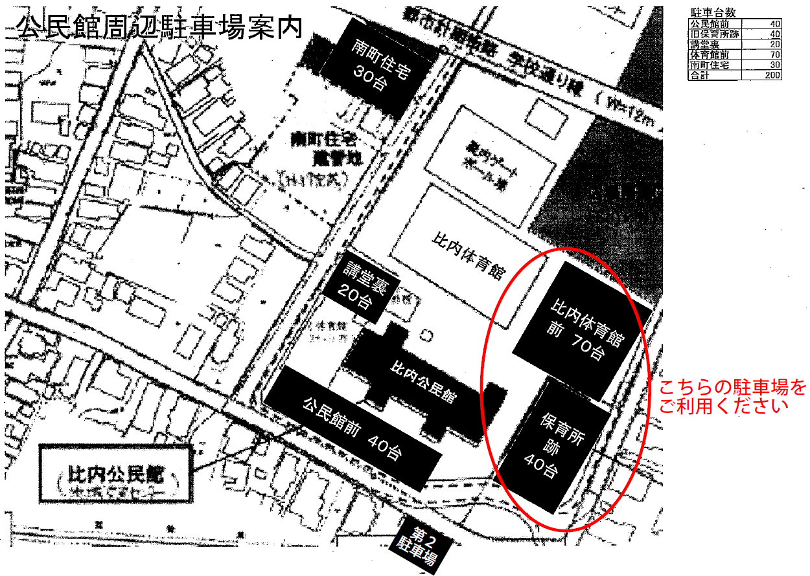
 | 比内公民館は一般市民も多数利用しており、正面駐車場は台数に限りがあります。 できるだけ東側（比内体育館側）の駐車場をご利用くださるよう、ご協力をお願いいたします。

比内公民館

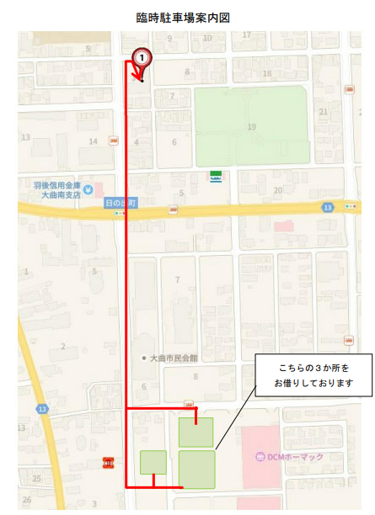
 | ※２ 県南会場（大仙市会場）の臨時駐車場について
 | 敷地内に駐車できる台数が少ないため、参加者が多い場合は敷地内に駐車できないことが想定されます。 敷地内に駐車できない場合は、大曲地域職業訓練センター様が借りている臨時駐車場がありますので、こちらをご利用願います。

 | ① ホーマック様との共用駐車場２か所と市民会館様第２駐車場が臨時駐車場です。 （会場までの距離は約 500mです。）
 | ② 臨時駐車場の近隣にある、「スーパードラックアサヒ様」、「市民会館様第 1 駐車場」、「中央公民館様」、 「ホーマック様の店舗前の駐車場」等は臨時駐車場ではありませんので、駐車しないようお願いいたします。

 | ※３ 秋田市会場に関するお願い
 | 北部市民サービスセンターは一般市民も多数利用しており、駐車場台数に限りがあるため、できるだけ相乗りや公共交通機関によりお越しくださるよう、ご協力をお願いいたします。
2

